Sheet1
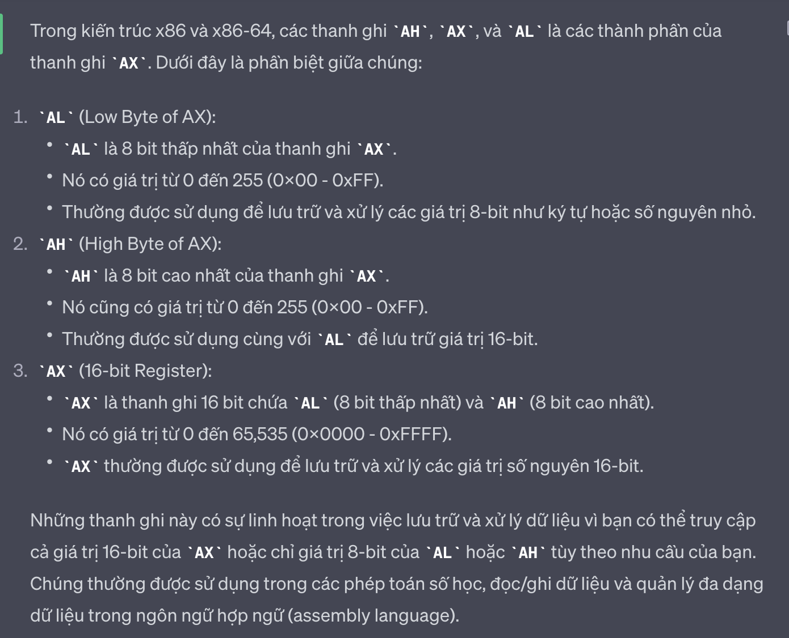
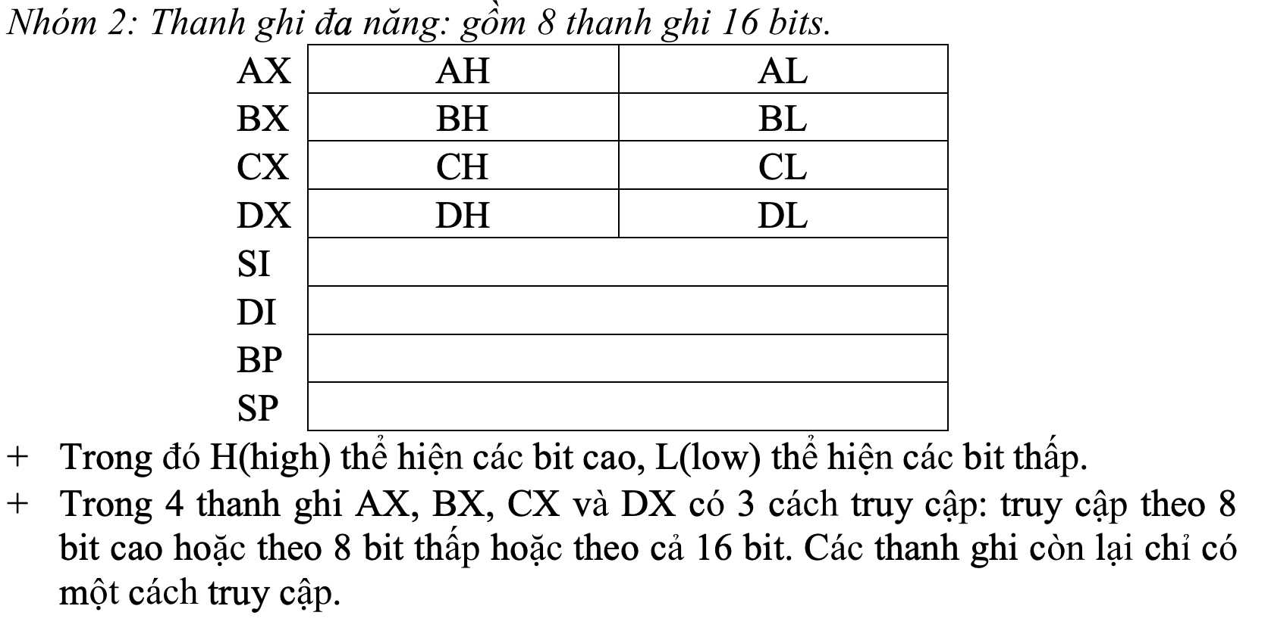
mov ah, 2 | in kí tự | Vào AH = 2 | Ra: AL=Mã ASCII của kí tự hiển thị hay kí tự điều khiển
 |  | Vào DL: Chứa mã ASCII của kí tự hiển thị hay kí tự điều khiển
mov ah, 9 | in chuỗi | Vào AH = 9
 |  | Vào: DX=địa chỉ tương đối (offset) của chuỗi. Chuỗi phải kết thúc bằng kí tự $
mov ah, 1 | nhập | Vào: AH =1 | Ra: al = 0 nếu bàn phím bấm phím chức năng
 |  |  | Ra al = dạng mã ASCII nếu bàn phím bấm kí tự
int 21h | thực hiện lệnh
ax, bx, cx, dx | Thanh địa chỉ tổng quát | ax: lưu kết quả | bx: lưu địa chỉ cơ sở | cx: lưu số lần lập của loop | dx: kết hợp ax lưu kết quả chia, nhân số 16 bit
si , di | Các thanh này thường được sử dụng trong việc thao tác chuỗi (string) và di chuyển dữ liệu trong bộ nhớ.
lea | chuyển biến , dữ liệu -- lea A, B -- chuyển dữ liệu từ B sang A | Lưu giá trị và địa chỉ
add/ sub | ADD đích, nguồn; đích<- đích + nguồn
 | SUB đích, nguồn; đích<-đích- nguồn
MUL số nhân nguồn | Số nguồn 8 bit: AX <- AL*số nhân nguồn . Lấy dữ liệu nhân với dữ liệu trong al và lưu vào ax
 | Số 16 bit: dxax <- ax * số nhân nguồn
div số chia nguồn | toán hạng nguồn 8 bit: | al <- ax / số chia nguồn
 |  | Kết quả lưu vào al, phần dư lưu vào ah
 | toán hạng nguồn 16 bit: | ax <- dxax / số chia nguồn
 |  | dx lưu phần dư
cmp | cmp toán hạng đích, toán hạng nguồn

jmp | nhảy ko điều kiện
ja | nhảy nếu toán hạng đích lớn hơn toán hạng nguồn
jb | nhảy nếu nhỏ hơn
je | nhảy nếu bằng
jne | nhảy nếu KHÔNG bằng
JG | Nhảy nếu giá trị đầu tiên lớn hơn giá trị thứ hai.
JGE | Nhảy nếu giá trị đầu tiên lớn hơn hoặc bằng giá trị thứ hai.
JL | Nhảy nếu giá trị đầu tiên nhỏ hơn giá trị thứ hai.
JLE | Nhảy nếu giá trị đầu tiên nhỏ hơn hoặc bằng giá trị thứ hai.

loop | khởi tạo số vòng lập: | cx
 | hàm lập: | f
 | thân vòng lập
 |  | loop f
ASII
 | enter | 13
 | 0 | 48
 | 9 | 57
 | : | 58
 | ; | 59
 | < | 60
 | bằng | 61
 | > | 62
 | ? | 63
 | A | 65
 | Z | 90
 | a | 97
 | z | 122

